상품제안서
게이밍장패드 780×300×5T | 상품코드: F06408

 |  |  |  |  |  |  | 02-412-0044 | www.easy1.co.kr
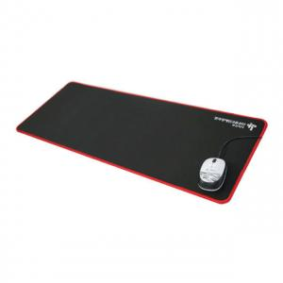

【상세/제작정보】 | ★기본수량 :2,000개이며 이하주문시 판매가격문의바랍니다. 본상품은 국내제작의 한정특가 상품입니다. 1도인쇄,OPP포장 포함가격이며 불량률을 최소화하고 일정기간 할인하여 공급하는5T두께의 게이밍 장패드입니다.

【인쇄/포장옵션】 | 실크 / OPP(비닐)

【공급단가】 | 수량 | 2,000~ | 3,000~ | 5,000~ | 10,000~ | 20,000~
*VAT별도 | 단가 | 4,730원 | 4,550원 | 4,380원 | 4,200원 | 4,100원

【상품 URL】 | https://dev.easy1.co.kr:443/src/goods_detail.php?gdno=6408

